Лист1
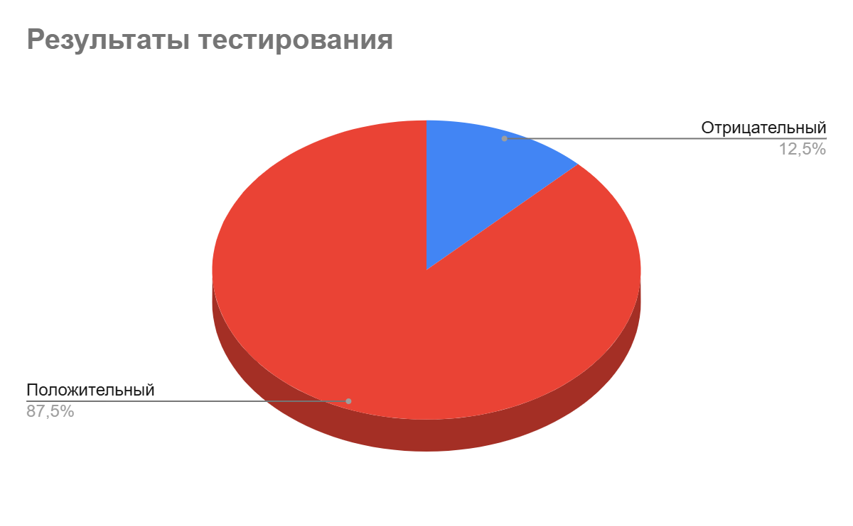
Отчет о тестировании мобильного приложения shopping - list
Окружение | Emulator-5554, version 36.2.12-14214601
Номер теста | Название теста | Модуль | Автор теста | Дата проведения | Результат | Приоритет
Найденные дефекты
1 | Успешное добавление задачи при смене ориентации экрана мобильного устройства | Добавление задачи | Alekseeva Maria | 2025-10-28 | Отрицательный | Высокий
2 | Ошибка редактирования задачи на невалидные данные | Редактирование задачи | Alekseeva Maria | 2025-10-28 | Отрицательный | Высокий
Успешные тесты
3 | Ошибка при попытке добавить задачу с наименованием больше 25 символов | Добавление задачи | Alekseeva Maria | 2025-10-28 | Положительный | Средний
4 | Успешное удаление задачи | Удаление задачи | Alekseeva Maria | 2025-10-28 | Положительный | Высокий
5 | Ошибка при попытке добавить задачу с использованием спецсимволов в наименовании | Добавление задачи | Alekseeva Maria | 2025-10-28 | Положительный | Средний
6 | Успешное сохранение задач в локальном хранилище устройства | Сохранение задачи | Alekseeva Maria | 2025-10-28 | Положительный | Высокий
7 | Успешная отмена редактирования задачи | Редактирование задачи | Alekseeva Maria | 2025-10-28 | Положительный | Средний
8 | Успешное добавление задачи при вводе валидных данных с низким зарядом аккумулятора | Добавление задачи | Alekseeva Maria | 2025-10-28 | Положительный | Высокий
9 | Ошибка при попытке добавить задачу с пустым наименованием | Добавление задачи | Alekseeva Maria | 2025-10-28 | Положительный | Средний
10 | Ошибка при попытке добавить задачу с наименованием на латинице | Добавление задачи | Alekseeva Maria | 2025-10-28 | Положительный | Средний
11 | Успешное редактирование задачи с валидными данными | Редактирование задачи | Alekseeva Maria | 2025-10-28 | Положительный | Высокий
12 | Успешная отметка выполненных задач | Выполненные задачи | Alekseeva Maria | 2025-10-28 | Положительный | Средний
13 | Успешное добавление задачи в офлайн режиме | Добавление задачи | Alekseeva Maria | 2025-10-28 | Положительный | Высокий
14 | Успешное добавление задачи при вводе валидных данных | Добавление задачи | Alekseeva Maria | 2025-10-28 | Положительный | Высокий
15 | Успешное отображение названия приложения и его иконки на экране мобильного устройства | Интерфейс | Alekseeva Maria | 2025-10-28 | Положительный | Высокий
16 | Ошибка при попытке добавить более 10 задач | Добавление задачи | Alekseeva Maria | 2025-10-28 | Положительный | Высокий

